AM und Bildung
Arbeitmarkt und Bildung in Wien
 | Nov-22

Arbeitsmarktdaten im Kontext von Bildungsabschlüssen:
Das mit Abstand höchste Arbeitslosigkeitsrisiko haben Personen, die keinen über die Pflichtschule hinausgehenden Bildungsabschluss vorweisen können.

Wichtige Arbeitsmarktdaten auf einen Blick

 |  |  | Veränd. zum Vorjahr
 | Bestand/Quote |  | absolut | in%

Arbeitslose Personen | 99,931 |  | -10,250 | -9.3%
Frauen | 42,150 |  | -6,026 | -12.5%
Männer | 57,781 |  | -4,224 | -6.8%
Unselbständig Beschäftigte | 913,936 |  | 25,982 | 2.9%
Frauen | 441,773 |  | 13,785 | 3.2%
Männer | 472,163 |  | 12,197 | 2.7%
Arbeitslosenquote - nationale Berechnung | 9.9% |  | -1.2% | -Punkte
Frauen | 8.7% |  | -1.4% | -Punkte
Männer | 10.9% |  | -1.0% | -Punkte

 | arbeitslose Personen |  | offene Stellen

 | Bestand | Anteil | Bestand | Anteil

Gesamt | 99,931 | 100% | 16,036 | 100%
maximal Pflichtschule | 48,057 | 48.1% | 6,392 | 39.9%
Lehre | 20,502 | 20.5% | 4,489 | 28.0%
Mittlere technisch-gewerbliche Schule | 587 | 0.6% | 56 | 0.3%
Mittlere kaufmännische Schule | 1,755 | 1.8% | 100 | 0.6%
sonstige mittlere Schule | 2,081 | 2.1% | 1,359 | 8.5%
Allgemeinbildende höhere Schule | 8,865 | 8.9% | 103 | 0.6%
Höhere technisch-gewerbliche Schule | 1,886 | 1.9% | 853 | 5.3%
Höhere kaufmännische Schule | 1,631 | 1.6% | 447 | 2.8%
sonstige höhere Schule | 2,814 | 2.8% | 927 | 5.8%
Akademie | 314 | 0.3% | 30 | 0.2%
Fachhochschule | 1,103 | 1.1% | 620 | 3.9%
Universität, Hochschule, Pädagogische Hochschule | 10,155 | 10.2% | 655 | 4.1%

48,1% der arbeitslosen Personen hat lediglich Pflichtschulausbildung, 20,5% verfügen über einen Lehrabschluss; in Summe weisen 68,6% aller arbeitslosen Personen maximal Lehrausbildung auf. Personen mit Lehrabschluss sind allerdings im Vorteil: 28,0% der (sofort verfügbaren) offenen Stellen verlangt diese Qualifikation.

Bestand arbeitsloser Personen nach Ausbildung und Geschlecht

 | Frauen N = 42.150 | Männer N = 57.781
Pflichtschule | 47.1% | 48.8%
Lehre | 16.5% | 23.4%
BMS | 5.3% | 3.8%
AHS | 9.5% | 8.4%
BHS | 6.8% | 6.0%
Uni, FH, Akademie | 14.5% | 9.4%

Bei der differenzierten Betrachtung arbeitsloser Personen nach Geschlecht zeigt sich ein Unterschied beim Anteil von Personen mit Pflichtschulausbildung (Männer: 48,8%, Frauen: 47,1%), noch deutlicher ist der Unterschied beim Anteil von Personen mit Lehrabschluss: 16,5% der arbeitslosen Frauen, aber 23,4% der arbeitslosen Männer haben eine Lehrausbildung absolviert.

Arbeitslosenquote1 nach Ausbildung

 | Nov 22 | Nov 21 | ALQ-Gesamt | ALQ-Gesamt
Pflichtschulausbildung | 27.7% | 30.2% | 9.9% | 11.0%
Lehrausbildung | 9.6% | 11.0% | 9.9% | 11.0%
BMS | 5.9% | 6.5% | 9.9% | 11.0%
AHS | 8.3% | 8.3% | 9.9% | 11.0%
BHS | 5.9% | 6.9% | 9.9% | 11.0%
Akadem. Ausbildung, FH | 3.4% | 3.9% | 9.9% | 11.0%

Arbeitslosenquote1 nach Ausbildung im Zeitverlauf

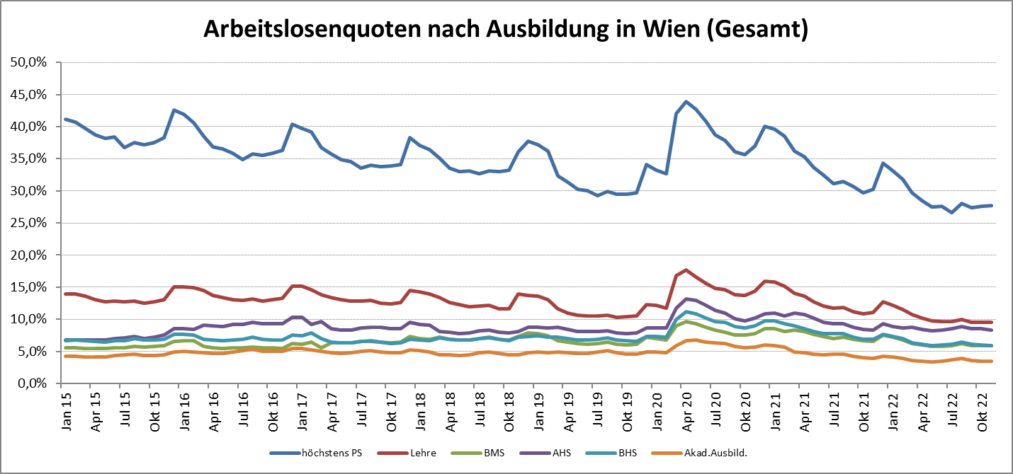

1 Vorgemerkte Arbeitslose einer Bildungsebene bezogen auf das Arbeitskräftepotential (Arbeitslose + unselbstständig Beschäftigte des Jahres) derselben Bildungsebene; die Gliederung der Beschäftigtenbasis nach Bildungsabschluss wurde nach Ergebnissen der Arbeitskräfteerhebung (unselbeständig Erwerbstätige nach LFK) errechnet

verwendete Abkürzungen:
AHS: Allgemeinbildende höhere Schule
BHS: Berufsbildende höhere Schule (Höhere technisch-gewerbliche Schule, Höhere kaufmännische Schule, Sonstige höhere Schule)
BMS: Berufsbildende mittlere Schule (Mittlere technisch-gewerbliche Schule, Mittlere kaufmännische Schule, Sonstige mittlere Schule)

